상품제안서
바쏘 스위트 스텐 이중구조 머그 450ml | 상품코드: F32558

 |  |  |  |  |  |  | 02-412-0044 | www.easy1.co.kr
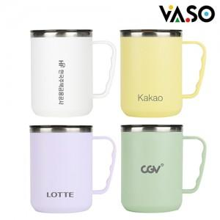

【상세/제작정보】

【인쇄/포장옵션】 | 실크, 레이저, 풀칼라, 컬러필름인쇄 / 포장지포장

【공급단가】 | 수량 | 50~ | 100~ | 500~ | 1,000~ | 2,000~
*VAT별도 | 단가 | 4,200원 | 4,040원 | 3,750원 | 3,680원 | 3,640원

【상품 URL】 | https://easy1.co.kr:443/src/goods_detail.php?gdno=32558

